Hoja1
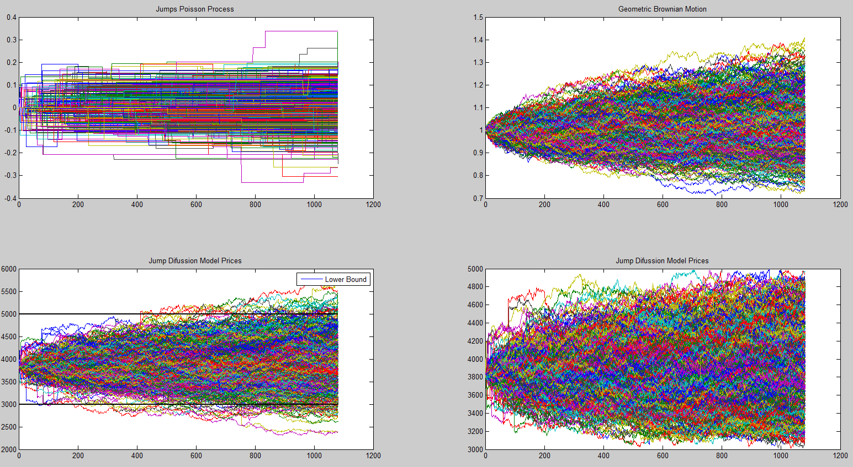
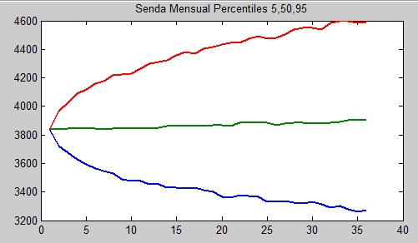
 |  | Mes 1 | Mes 2 | Mes 3 | Mes 4 | Mes 5 | Mes 6 | Mes 7 | Mes 8 | Mes 9 | Mes 10 | Mes 11 | Mes 12 | Mes 13 | Mes 14 | Mes 15 | Mes 16 | Mes 17 | Mes 18 | Mes 19 | Mes 20 | Mes 21 | Mes 22 | Mes 23 | Mes 24 | Mes 25 | Mes 26 | Mes 27 | Mes 28 | Mes 29 | Mes 30 | Mes 31 | Mes 32 | Mes 33 | Mes 34 | Mes 35
Percentil 95% | 3840 | 3722.36 | 3673.87 | 3626.94 | 3593.85 | 3562.17 | 3545.95 | 3531.31 | 3491.60 | 3474.76 | 3474.57 | 3456.52 | 3451.94 | 3432.63 | 3429.97 | 3425.09 | 3433.17 | 3411.68 | 3399.17 | 3369.14 | 3360.71 | 3378.43 | 3370.20 | 3364.04 | 3332.78 | 3331.44 | 3339.56 | 3327.58 | 3316.93 | 3328.68 | 3311.18 | 3291.03 | 3303.87 | 3279.95 | 3261.07 | 3273.60
Percentil 50% | 3840 | 3840.13 | 3843.89 | 3849.56 | 3844.38 | 3847.09 | 3838.85 | 3842.20 | 3846.41 | 3843.68 | 3847.47 | 3846.86 | 3852.09 | 3859.24 | 3860.72 | 3863.16 | 3868.41 | 3862.75 | 3865.11 | 3868.48 | 3863.20 | 3886.76 | 3890.34 | 3883.46 | 3887.91 | 3865.23 | 3880.01 | 3884.30 | 3882.61 | 3881.16 | 3879.13 | 3888.20 | 3890.73 | 3902.28 | 3902.07 | 3901.28
Percentil 5% | 3840 | 3969.25 | 4027.16 | 4088.77 | 4119.53 | 4162.12 | 4175.72 | 4216.48 | 4222.04 | 4232.39 | 4261.74 | 4300.76 | 4308.37 | 4325.51 | 4358.22 | 4380.69 | 4372.05 | 4401.74 | 4415.81 | 4432.89 | 4444.54 | 4445.88 | 4477.45 | 4491.92 | 4476.67 | 4482.58 | 4503.62 | 4536.94 | 4548.32 | 4551.78 | 4540.12 | 4583.67 | 4595.71 | 4596.39 | 4583.17 | 4591.15

